계산작업
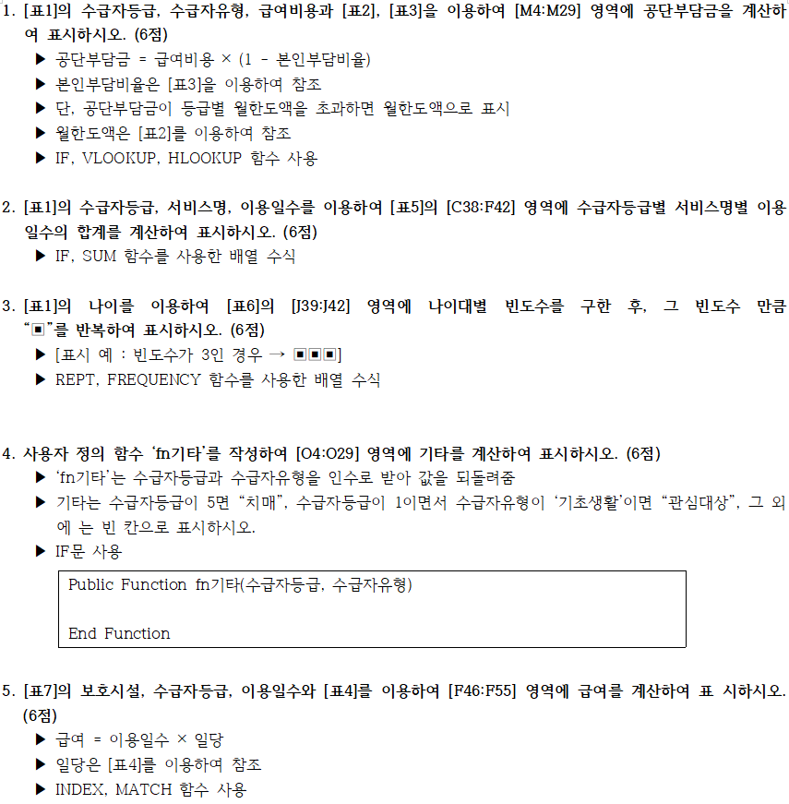
[표1]
환자번호 | 이름 | 성별 | 나이 | 수급자등급 | 수급자유형 | 서비스명 | 이용일수 | 이용시간 | 이용일구분 | 급여비용 | 공단부담금 | 본인부담금 | 기타
A8952 | 사미인 | 여 | 67 | 1 | 기초생활 | 방문목욕 | 4 | 40 | 평일 | 400,000 | 400,000 | - | 관심대상
B6891 | 안태호 | 남 | 84 | 3 | 일반 | 방문목욕 | 1 | 4 | 평일 | 40,000 | 32,000 | 8,000
A3717 | 이영심 | 여 | 74 | 2 | 기타 | 방문간호 | 7 | 35 | 평일 | 350,000 | 315,000 | 35,000
C8576 | 김지민 | 여 | 79 | 3 | 기타 | 단기보호 | 3 | 18 | 평일 | 180,000 | 162,000 | 18,000
D4273 | 송준석 | 남 | 81 | 5 | 일반 | 방문요양 | 4 | 24 | 평일 | 240,000 | 192,000 | 48,000 | 치매
A9679 | 임보미 | 여 | 93 | 1 | 기초생활 | 방문간호 | 4 | 28 | 평일 | 280,000 | 280,000 | - | 관심대상
D7978 | 이수상 | 남 | 64 | 5 | 기타 | 단기보호 | 2 | 12 | 휴일 | 156,000 | 140,400 | 15,600 | 치매
C5822 | 도우미 | 여 | 80 | 4 | 일반 | 방문목욕 | 2 | 12 | 휴일 | 156,000 | 124,800 | 31,200
D3886 | 홍태완 | 남 | 93 | 4 | 일반 | 방문간호 | 4 | 24 | 심야 | 288,000 | 230,400 | 57,600
A8240 | 은종서 | 남 | 50 | 2 | 기타 | 방문간호 | 3 | 18 | 평일 | 180,000 | 162,000 | 18,000
D1787 | 조용희 | 여 | 95 | 1 | 일반 | 방문목욕 | 3 | 27 | 평일 | 270,000 | 216,000 | 54,000
A1495 | 은수저 | 남 | 65 | 1 | 기초생활 | 방문간호 | 5 | 20 | 평일 | 200,000 | 200,000 | - | 관심대상
D1971 | 김미향 | 여 | 73 | 5 | 기초생활 | 단기보호 | 7 | 59 | 심야 | 650,000 | 500,000 | 150,000 | 치매
D4877 | 양순호 | 남 | 82 | 1 | 기타 | 방문목욕 | 6 | 54 | 심야 | 648,000 | 583,200 | 64,800
A7371 | 김장철 | 남 | 51 | 2 | 기타 | 방문목욕 | 2 | 16 | 심야 | 192,000 | 172,800 | 19,200
B7149 | 남호진 | 남 | 83 | 1 | 기초생활 | 방문요양 | 1 | 4 | 평일 | 40,000 | 40,000 | - | 관심대상
C1749 | 우태영 | 여 | 56 | 1 | 기초생활 | 방문요양 | 6 | 54 | 평일 | 540,000 | 540,000 | - | 관심대상
A9810 | 이다음 | 남 | 89 | 2 | 일반 | 방문간호 | 6 | 36 | 평일 | 360,000 | 288,000 | 72,000
C3897 | 차주인 | 남 | 88 | 5 | 기초생활 | 방문요양 | 7 | 28 | 휴일 | 364,000 | 364,000 | - | 치매
D1595 | 왕건이 | 남 | 64 | 5 | 일반 | 방문요양 | 2 | 8 | 휴일 | 104,000 | 83,200 | 20,800 | 치매
A6220 | 윤철수 | 남 | 89 | 3 | 기초생활 | 방문요양 | 1 | 4 | 심야 | 48,000 | 48,000 | -
D6798 | 황국영 | 남 | 53 | 1 | 기초생활 | 방문요양 | 5 | 45 | 휴일 | 585,000 | 585,000 | - | 관심대상
A1899 | 고인숙 | 여 | 53 | 4 | 기타 | 단기보호 | 1 | 8 | 평일 | 80,000 | 72,000 | 8,000
D6171 | 강다구 | 남 | 77 | 1 | 일반 | 방문목욕 | 7 | 70 | 평일 | 700,000 | 560,000 | 140,000
C3852 | 나진만 | 남 | 85 | 3 | 기타 | 단기보호 | 5 | 40 | 휴일 | 520,000 | 468,000 | 52,000
A5662 | 박소희 | 여 | 79 | 5 | 일반 | 단기보호 | 2 | 16 | 심야 | 192,000 | 153,600 | 38,400 | 치매

[표2] 월한도액 |  |  |  |  |  |  | [표3] 본인부담비율 |  |  | [표4] 일당
등급 | 5등급 | 4등급 | 3등급 | 2등급 | 1등급 |  | 수급자유형 | 본인부담비율 |  | 등급 | 전문요양병원 | 노인요양병원 | 공동생활가정
월한도액 | 500,000 | 600,000 | 700,000 | 800,000 | 900,000 |  | 일반 | 20% |  | 5 | 54,200 | 57,300 | 52,100
 |  |  |  |  |  |  | 기타 | 10% |  | 4 | 48,200 | 52,300 | 49,000
 |  |  |  |  |  |  | 기초생활 | 0% |  | 3 | 45,200 | 47,000 | 44,200
[표5] 수급자등급별 서비스명별 이용일수의 합 |  |  |  |  |  |  |  |  |  | 2 | 45,200 | 47,000 | 44,200
수급자등급 | 방문요양 | 방문목욕 | 방문간호 | 단기보호 |  | [표6] 나이별 빈도수 |  |  |  | 1 | 45,200 | 47,000 | 44,200
5등급 | 13 | 0 | 0 | 11 |  | 나이 |  | 빈도수
4등급 | 0 | 2 | 4 | 1 |  | 50세~ | 64세 | ▣▣▣▣▣▣▣
3등급 | 1 | 1 | 0 | 8 |  | 65세~ | 74세 | ▣▣▣▣
2등급 | 0 | 2 | 16 | 0 |  | 75세~ | 84세 | ▣▣▣▣▣▣▣▣
1등급 | 12 | 20 | 9 | 0 |  | 85세~ | 100세 | ▣▣▣▣▣▣▣

[표7]
환자번호 | 보호시설 | 수급자등급 | 이용일수 | 급여
D347 | 전문요양병원 | 1 | 6 | 45,200
A7367 | 공동생활가정 | 2 | 2 | 44,200
B4549 | 전문요양병원 | 1 | 1 | 45,200
C8949 | 노인요양병원 | 1 | 6 | 47,000
A9670 | 전문요양병원 | 2 | 6 | 45,200
C4397 | 전문요양병원 | 5 | 7 | 54,200
A2345 | 공동생활가정 | 4 | 1 | 49,000
D3432 | 노인요양병원 | 1 | 7 | 47,000
C4572 | 노인요양병원 | 3 | 5 | 47,000
A3421 | 노인요양병원 | 2 | 3 | 47,000

분석작업-1
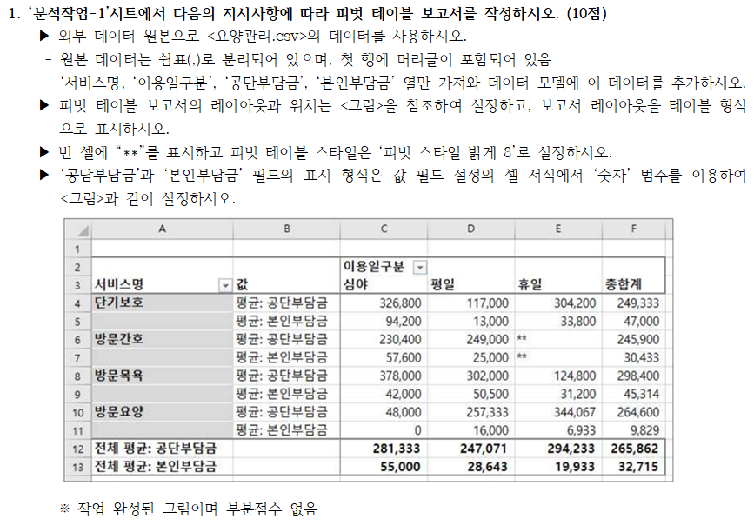
 |  | 이용일구분
서비스명 | 값 | 심야 | 평일 | 휴일 | 총합계
단기보호
 | 평균: 공단부담금 | 326,800 | 117,000 | 304,200 | 249,333
 | 평균: 본인부담금 | 94,200 | 13,000 | 33,800 | 47,000
방문간호
 | 평균: 공단부담금 | 230,400 | 249,000 | ** | 245,900
 | 평균: 본인부담금 | 57,600 | 25,000 | ** | 30,433
방문목욕
 | 평균: 공단부담금 | 378,000 | 302,000 | 124,800 | 298,400
 | 평균: 본인부담금 | 42,000 | 50,500 | 31,200 | 45,314
방문요양
 | 평균: 공단부담금 | 48,000 | 257,333 | 344,067 | 264,600
 | 평균: 본인부담금 | 0 | 16,000 | 6,933 | 9,829
전체 평균: 공단부담금 |  | 281,333 | 247,071 | 294,233 | 265,862
전체 평균: 본인부담금 |  | 55,000 | 28,643 | 19,933 | 32,715

분석작업-2
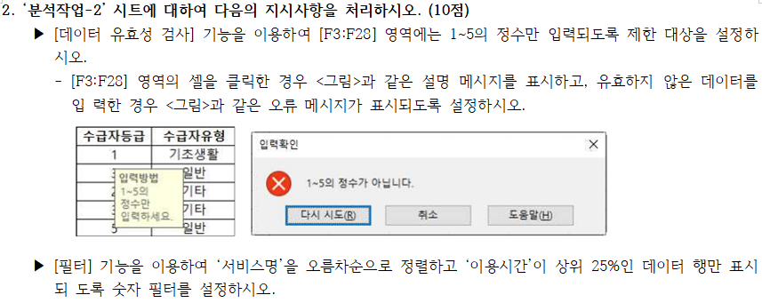
환자번호 | 이름 | 성별 | 나이 | 수급자등급 | 수급자유형 | 서비스명 | 이용일수 | 이용시간
C3852 | 나진만 | 남 | 85 | 3 | 기타 | 단기보호 | 5 | 40
D1971 | 김미향 | 여 | 73 | 5 | 기초생활 | 단기보호 | 7 | 59
A8952 | 사미인 | 여 | 67 | 1 | 기초생활 | 방문목욕 | 4 | 40
D4877 | 양순호 | 남 | 82 | 1 | 기타 | 방문목욕 | 6 | 54
D6171 | 강다구 | 남 | 77 | 1 | 일반 | 방문목욕 | 7 | 70
C1749 | 우태영 | 여 | 56 | 1 | 기초생활 | 방문요양 | 6 | 54
D6798 | 황국영 | 남 | 53 | 1 | 기초생활 | 방문요양 | 5 | 45

기타작업-1
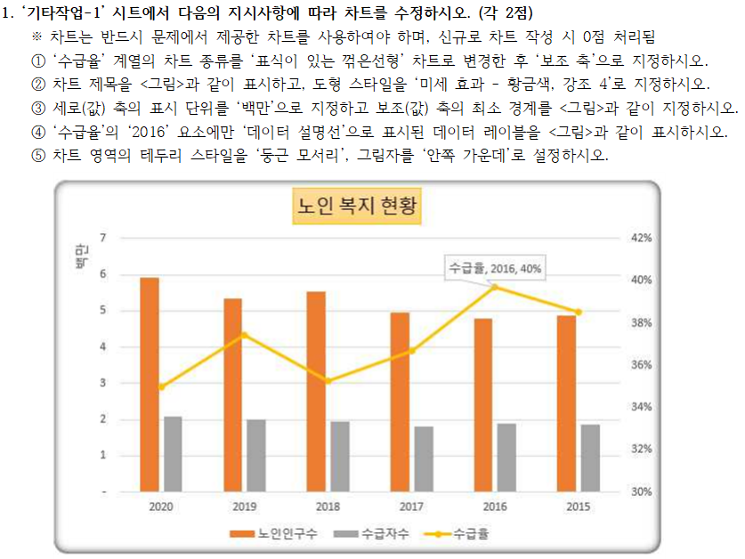
연도 | 노인인구수 | 수급자수 | 수급율
2020 | 5,930,000 | 2,075,000 | 35%
2019 | 5,354,000 | 2,005,000 | 37%
2018 | 5,530,500 | 1,950,000 | 35%
2017 | 4,950,000 | 1,815,000 | 37%
2016 | 4,800,000 | 1,905,000 | 40%
2015 | 4,870,000 | 1,875,000 | 39%

노인 복지 현황

기타작업-3
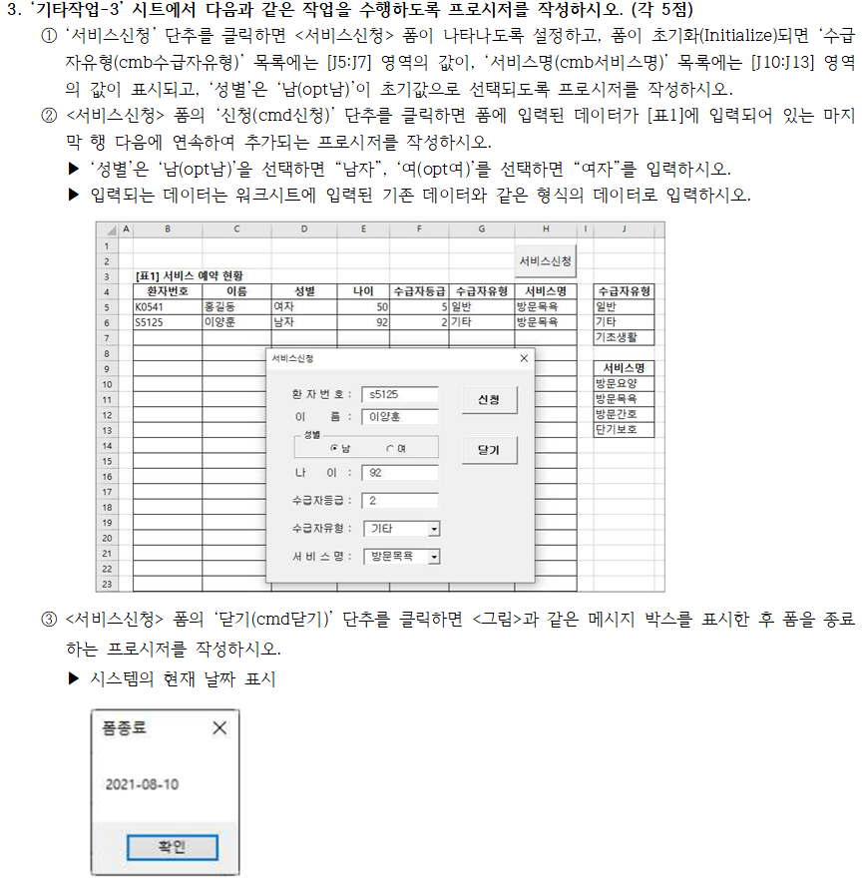

[표1] 서비스 예약 현황
환자번호 | 이름 | 성별 | 나이 | 수급자등급 | 수급자유형 | 서비스명 | 수급자유형
K0541 | 홍길동 | 여자 | 50 | 5 | 일반 | 방문목욕 | 일반
S5125 | 이양훈 | 남자 | 92 | 2 | 기타 | 방문목욕 | 기타
 |  |  |  |  |  |  | 기초생활

 |  |  |  |  |  |  | 서비스명
 |  |  |  |  |  |  | 방문요양
 |  |  |  |  |  |  | 방문목욕
 |  |  |  |  |  |  | 방문간호
 |  |  |  |  |  |  | 단기보호

